상품제안서
곤룡포나전카드지갑 | 상품코드: S37398

 |  |  |  |  |  |  | 02-713-8555 | www.synergygift.co.kr
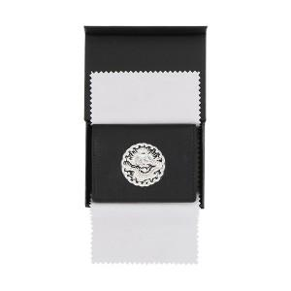

【상세/제작정보】 | <p>※금형비 별도 상품입니다.</p>

【인쇄/포장옵션】 | 불박 / 포장지포장

【공급단가】 | 수량 | 30~ | 100~ | 500~ | 1,000~ | 2,000~
*VAT별도 | 단가 | 26,730원 | 25,740원 | 24,750원 | 23,760원 | 23,160원

【상품 URL】 | https://www.synergygift.co.kr:443/src/goods_detail.php?gdno=37398

